상품제안서
기본형 천연고무 칼라마우스패드 00×270mm | 상품코드: S46927

 |  |  |  |  |  |  | 02-713-8555 | www.synergygift.co.kr
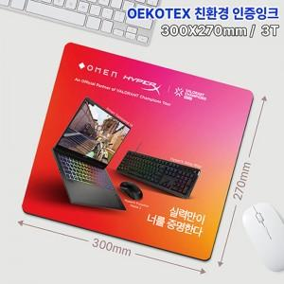

【상세/제작정보】

【인쇄/포장옵션】 | 풀칼라 / OPP(비닐)

【공급단가】 | 수량 | 100~ | 300~ | 500~ | 1,000~ | 3,000~
*VAT별도 | 단가 | 2,600원 | 2,330원 | 1,980원 | 1,710원 | 1,450원

【상품 URL】 | https://www.synergygift.co.kr:443/src/goods_detail.php?gdno=46927

